Ｐ２０
 |  | このうち、上水道事業において純利益を生じた黒字事業者は30(全事業者の78.9％)で、
 |  | 前年度(31事業者)と比較して1事業者減少しており、黒字額は約103億円(前年度約112億
 |  | 円）となっている。一方、純損失を生じた赤字事業者は8（全事業者の21.1％）で、
 |  | 前年度（7事業者）と比較して1事業者増加しており、赤字額は約5億8千万円（前年度
 |  | 約9億9千万円）となっている。
 |  | また、累積欠損金を有する事業者は3（全事業者の7.9％）で、前年度(4事業者）と比較して
 |  | 1事業者減少しており、累積欠損金額は約4億8千万円で前年度（約11億3千万円）
 |  | と比較して減少している。〔表－１４〕
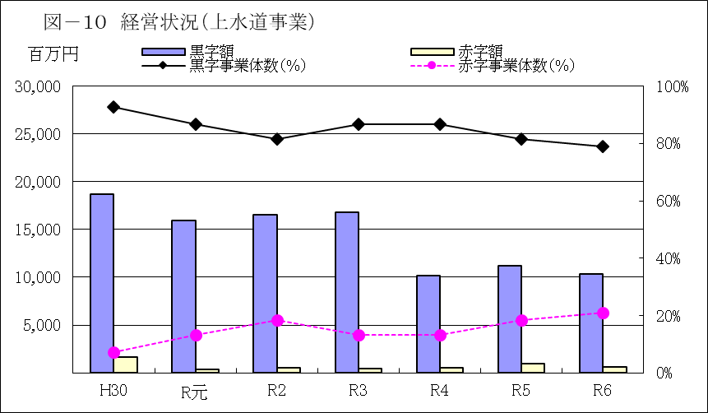

（単位：百万円）
年度 |  |  | H30 | R元 | R2 | R3 | R4 |  | R5 | R6
黒字事業者数 ａ |  |  | 38 | 33 | 31 | 33 | 33 |  | 31 | 30
黒字事業者数（％） ｂ |  |  | 92.7% | 86.8% | 81.6% | 86.8% | 86.8% |  | 81.6% | 78.9%
黒字額 ｃ |  |  | 18,664 | 15,965 | 16,532 | 16,800 | 10,202 |  | 11,183 | 10,327
赤字事業者数 ｄ |  |  | 3 | 5 | 7 | 5 | 5 |  | 7 | 8
赤字事業者数（％） ｅ |  |  | 7.3% | 13.2% | 18.4% | 13.2% | 13.2% |  | 18.4% | 21.1%
赤字額 ｆ |  |  | 1,634 | 342 | 566 | 452 | 488 |  | 990 | 578
事業者数 ａ＋ｄ |  |  | 41 | 38 | 38 | 38 | 38 |  | 38 | 38
収支（黒字額-赤字額） ｃ－ｆ |  |  | 17,030 | 15,623 | 15,966 | 16,348 | 9,714 |  | 10,193 | 9,748
 | 注：事業者数は、会計が同一で複数の事業を行っている事業者は１つとしてカウントしている。

表－１４ 累積欠損金の状況（上水道事業） |  |  |  |  |  |  |  |  |  |  | （単位：百万円）
年度 |  |  | H30 | R元 | R2 | R3 | R4 |  | R5 | R6
累積欠損金を有する事業者数 |  |  | 1 | 2 | 3 | 1 | 3 |  | 4 | 3
累積欠損金を有する事業者数（％） |  |  | 2.4% | 5.3% | 7.9% | 2.6% | 7.9% |  | 10.5% | 7.9%
累積欠損金 |  |  | 28 | 39 | 68 | 98 | 356 |  | 1,132 | 481
〈参考〉
事業者数 |  |  | 41 | 38 | 38 | 38 | 38 |  | 38 | 38
利益剰余金-欠損金 |  |  | 29,038 | 24,478 | 25,888 | 26,335 | 18,243 |  | 19,180 | 17,188
 | 注：事業者数は、会計が同一で複数の事業を行っている事業者は１つとしてカウントしている。

 |  |  |  |  |  |  |  | 29037848

